Лист1
Выполнил Киромов Муканна:Распределение населении Якутии ПО ВЕЛИЧИНЕ СРЕДНЕДУШЕВЫХ ДЕНЕЖНЫХ ДОХОДОВ В МЕСЯЦ, 2017г ,
Сред.душевые денеж. Доходы в месяц, тыс.руб |  | Население в % К ИТОГУ
Хк1 | Хк | Wi |  | Хi | Wi*Xi | Pi | Дельта | Y(плотность) | q | q^2 | Pi | qi | Pi*Qi+1 | Pi+1*Qi | (Xi-x)^2 | (Xi-x)^2*Wi
4 | 7 | 2.2 |  | 5.5 | 12.1 |  | 3 | 0.73333333333 | 0.0034304344744 | 1.1767880683E-05 | 2.2 | 0.0034304344744 | 0.02981359416 | 0.021954780636 | 886.40175625 | 1950.0838638
7 | 10 | 4.2 |  | 8.5 | 35.7 |  | 3 | 1.4 | 0.010121199235 | 0.00010243867395 | 6.4 | 0.013551633709 | 0.26091714508 | 0.19514352541 | 716.76675625 | 3010.4203763
10 | 14 | 8 |  | 12 | 96 |  | 4 | 2 | 0.027216670211 | 0.00074074713735 | 14.4 | 0.040768303919 | 1.3684541782 | 1.0599759019 | 541.60925625 | 4332.87405
14 | 19 | 11.6 |  | 16.5 | 191.4 |  | 5 | 2.32 | 0.054263236232 | 0.0029444988064 | 26 | 0.095031540152 | 5.4377206039 | 4.1338719966 | 352.40675625 | 4087.9183725
19 | 27 | 17.5 |  | 23 | 402.5 |  | 8 | 2.1875 | 0.11411156 | 0.013021448125 | 43.5 | 0.20914310015 | 20.996172656 | 14.70275994 | 150.61425625 | 2635.7494844
27 | 45 | 26.8 |  | 36 | 964.8 | мода и медиана | 18 | 1.4888888889 | 0.27352753562 | 0.07481731274 | 70.3 | 0.48267063576 | 46.487986392 | 39.723793323 | 0.52925625 | 14.1840675
45 | 60 | 12 |  | 52.5 | 630 |  | 15 | 0.8 | 0.17860939826 | 0.031901317146 | 82.3 | 0.66128003402 | 82.3 | 66.128003402 | 296.78675625 | 3561.441075
60 | 75 | 17.7 |  | 67.5 | 1194.75 |  | 15 | 1.18 | 0.33871996598 | 0.11473121535 | 100 | 1 | 0 | 0 | 1038.6117563 | 18383.428086
Всего |  | 100 |  | 13 | 3527.25 |  |  |  |  | 0.23827074586 |  |  | 156.88106457 | 125.96550287 | 3983.72655 | 37976.099375
 |  |  |  |  |  |  |  |  |  |  |  | Джинни к. | 0.30915561698 |  |  |  | 0
 |  |  |  | Якутия |  |  |  |  | РФ |  |  |  |  |  |  |  | 10
Гистограмма распределения населения Якутии по величине среднедушевого денежного дохода в 2017 г.
Мода
 |  |  | Ответы | Среднедушевой денежный доход в 2017г в Якутии в месяц |  | 35.2725 | ˃ | Структурные средние |  | Среднедушевой денежный доход в 2017г в РФ в месяц | 29.217 |  |  |  |  |  | 20
 |  |  |  | значение дохода встречающееся чаще всего |  | 33.946058091 |  |  |  | значение дохода встречающееся чаще всего | 13.374233129 |  |  |  |  |  | 30
Гистограмма распределения населения РФ по величине среднедушевого денежного дохода в 2017 г.
5.5 | 1.8333333333
8.5 | 2.4666666667
12 | 2.925
16.5 | 2.84
23 | 2.2875
36 | 1.2888888889
52.5 | 0.58666666667
67.5 | 0.72666666667
13
Мода
 |  |  |  | половина населения имела доход больше данного значения и другая половина меньше |  | 31.365671642 |  |  |  | половина населения имела доход больше данного значения и другая половина меньше | 23.896174863 |  |  |  |  |  | 40
 |  |  |  | во сколько раз минимальные доходы 10% наиболее обеспеченного населения больше максимального дохода 10% наименее обеспеченного населения Kd= |  | 6.8164335664 | ˃ | Показатели дифференциации |  | во сколько раз минимальные доходы 10% наиболее обеспеченного населения больше максимального дохода 10% наименее обеспеченного населения Kd= | 6.973235417 |  |  |  |  |  | 50
 |  |  |  | d9 |  | 69.625 |  |  |  | d9 | 61.534090909 |  |  |  |  |  | 60
 |  |  |  | d1 |  | 10.214285714 |  |  |  | d1 | 8.8243243243 |  |  |  |  |  | 70
 |  |  |  | Kф= |  |  |  |  |  | Kф= |  |  |  |  |  |  | 80
 |  |  |  | 10% богатых |  | 7.1071428571 |  |  |  | 10% богатых | 6.4121621622 |  |  |  |  |  | 90
 |  |  |  | 10%бедных |  | 72.3125 |  |  |  | 10%бедных | 68.267045455 |  |  |  |  |  | 100
 |  |  |  | Фондовый децильный коэффициент дифференциации (Кф) |  | 10.174623116 |  |  |  | Фондовый децильный коэффициент дифференциации (Кф) | 10.646493917
 |  |  |  | Коэф Джинни |  | 0.30915561698 | ˃ | Показатели концентрации |  | Коэф Джинни | 0.34838371496
 |  |  |  | Герфиндаля к. |  | 23.827074586 |  |  |  | Герфиндаля к. | 20.019936633
 |  |  |  | Дисперсия |  | 379.76099375 | ˃ | Показатели вариации |  | Дисперсия | 345.544911
 |  |  |  | Среднеквадратичческое отклонение |  | 19.487457344 |  |  |  | Среднеквадратичческое отклонение | 18.588838345
 |  |  |  | Коэф асимметрии |  | 0.068066443214 |  | Показатели асимметрии |  | Коэф асимметрии | 0.85227309945

Sheet1
Гистограмма распределения населения Якутии по величине среднедушевого денежного дохода в 2017 г.
5.5 | 0.73333333333
8.5 | 1.4
12 | 2
16.5 | 2.32
23 | 2.1875
36 | 1.4888888889
52.5 | 0.8
67.5 | 1.18
13
Кривая Лоренца
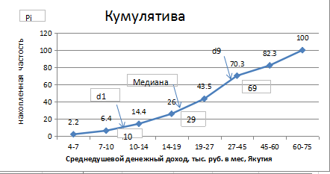

Мода

2.2 | 0.0034304344744
6.4 | 0.013551633709
14.4 | 0.040768303919
26 | 0.095031540152
43.5 | 0.20914310015
70.3 | 0.48267063576
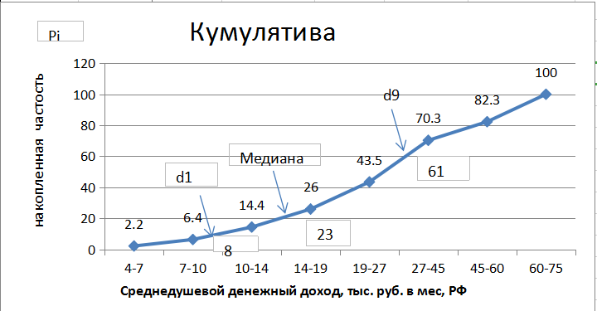
82.3 | 0.66128003402
100 | 1
Гистограмма распределения населения РФ по величине среднедушевого денежного дохода в 2017 г.
5.5 | 1.8333333333
8.5 | 2.4666666667
12 | 2.925
16.5 | 2.84
23 | 2.2875
36 | 1.2888888889
52.5 | 0.58666666667
67.5 | 0.72666666667
13
Якутия
Кривая Лоренца
 | ряд1
2.2 | 0.011461009216
6.4 | 0.035892000647
14.4 | 0.08978389351
26 | 0.17870551673
43.5 | 0.33405787989
70.3 | 0.62895431764
82.3 | 0.78173783391
100 | 1

Мода

РФ

